Sumário
Cliente | Desafio Grocery | Histórico de Revisões
Projeto | Grocery Crud | Data | Atualizado Por | Descrição da Atualização
Elaborado Por | Siqueira Neto | 2023-01-12 | Siqueira Neto | Cenario de teste
Revisado Por | Siqueira Neto
Data de Criação | 2023-01-12
Executor dos Testes | Siqueira Neto

Cenários OK | 4
Cenários NOK | 2
Cenários não testados | 0

Imagens
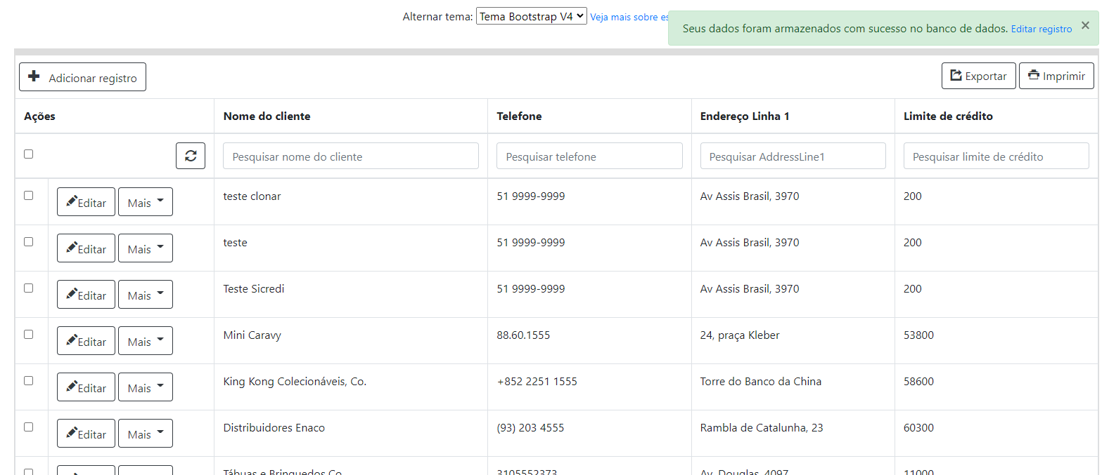
Imagem 01:
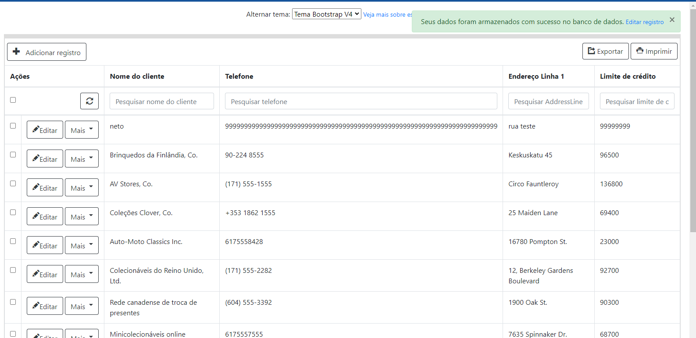

Imagem 02:

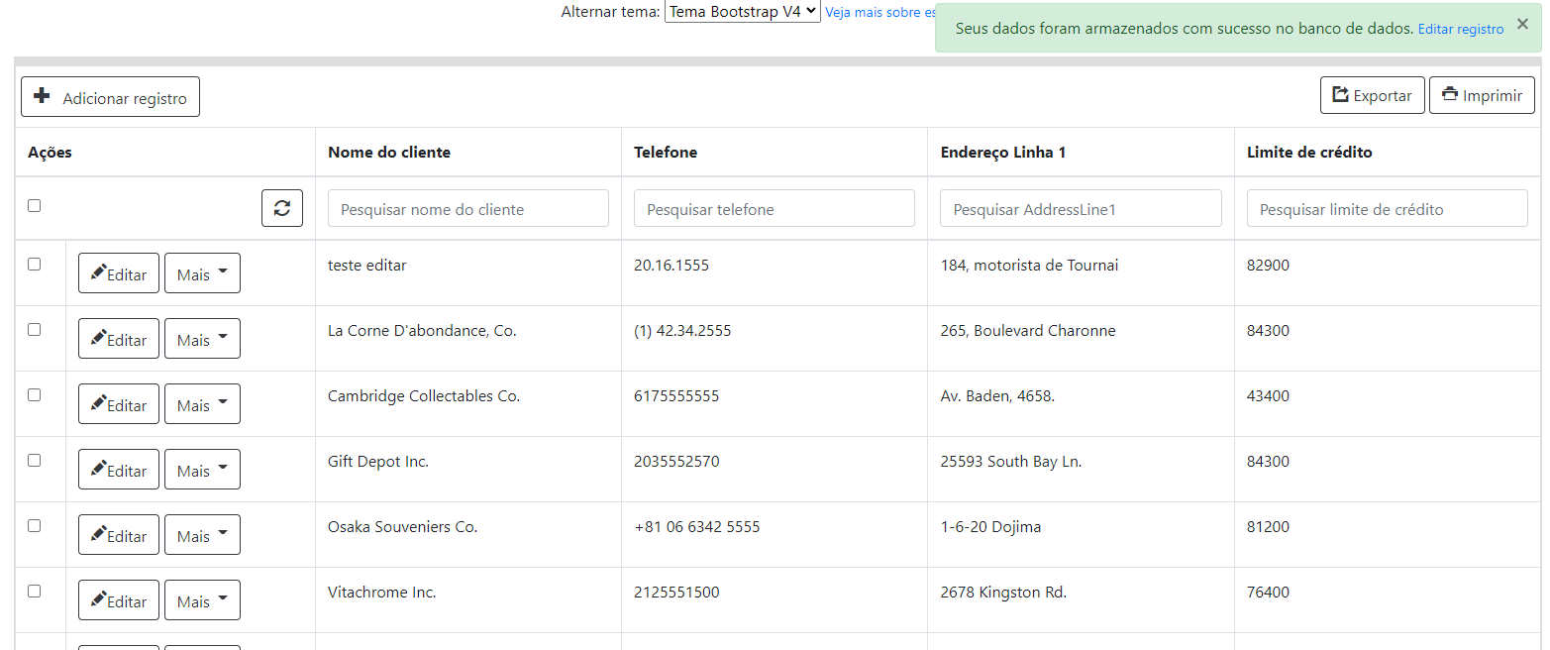

Imagem 03:

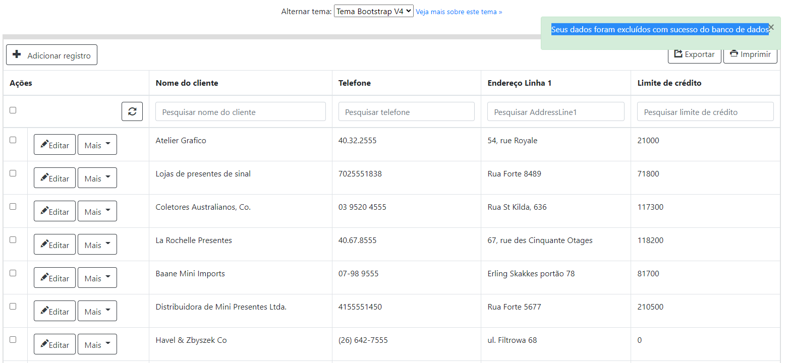

Imagem 04:

